상품제안서
밸류엠 대용량 PD 22.5W LED 보조배터리 60000mAh | 상품코드: S28391

 |  |  |  |  |  |  | 02-713-8555 | www.synergygift.co.kr
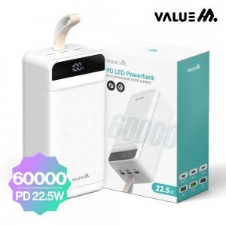

【상세/제작정보】

【인쇄/포장옵션】 | 레이저, 풀칼라 / 포장지포장

【공급단가】 | 수량 | 10~ | 50~ | 100~ | 300~ | 500~
*VAT별도 | 단가 | 62,500원 | 61,000원 | 58,500원 | 57,000원 | 55,500원

【상품 URL】 | https://www.synergygift.co.kr:443/src/goods_detail.php?gdno=28391

